Hoja1
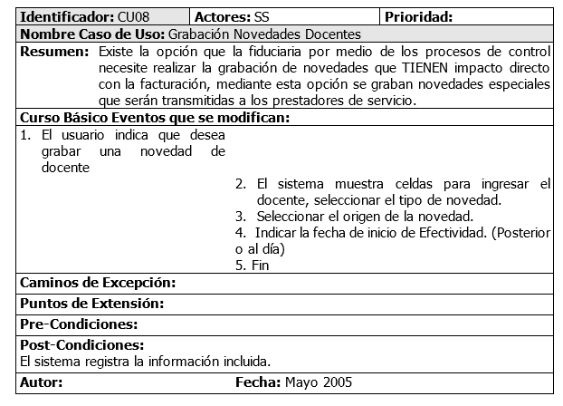
Nombre de caso de uso | Registrar pacientes
Resumen
Se creara un formulario virtual donde se asignaran los siguientes datos del paciente : fecha ,estado inicial , tipo de doc , numero de doc , nombres y apellidos
edad , acudiente , proceso , telefono , correo electronico , si pertenece a la fukl , semestre , convenio , problemática , convenio , disponibilidad , programas asignados , terapeuta y observaciones , nombre de quien toma los datos
Curso de eventos
1.El usuario presiona el boton registrar ,2. El sistema le va a responder mostrandole el formulario virtual para el registro , 3. Llena campos del formulario , 4.1 Realiza una inserción exitosa , 4.2 No realiza una inserción exitosa,4.3 Los datos llenados no cumplen con la validación,5.El sistema ha finalizado.

Caminos de exepción
En el 4.2 Muestra una alerta de que falta algun campo o campos basicos para insertar la información en base de datos ,4.3 Muestra uan alerta indicando el campo (un campo a la vez) en donde hubo un error en el tipo de dato que debe insertarse en esa característica .
Precondiciones
Tener los datos minimos los cuales son : documento , tipo de documento , nombres y apellidos , edad , telefono
la fecha sera calculada automaticamente con el sistema de la misma forma que lo hara la persona que tomo los datos , el primer usuario que tendrá acceso al registro sera el auxiliar o el administrador , para que es estudiante llene datos faltantes , el terapeuta es asignado por el administrador o el auxiliar , la disponiblidad sera puesta por el administrador o el auxiliar , el resto de datos los puede llenar el terapeuta.
Post condiciones
Inserción en la base de datos de un nuevo paciente.

Nombre de caso de uso | Sistema de contraseñas secundario
Resumen
Crear la opción para que cualquier usuario pueda asignarsele una contraseña secundaria en caso de verse o en caso que en el arrastre de información con el sistema de la universidad
este no cuente con contraseña , se hara con un formulario que permite llamar a un usuario a atra ves de la cedula y permita una inserción en el campo contraseña secundaria en los usuarios.
Curso de eventos
1.Seleccionar la opción contraseña secundaria.2.Ubicar al usuario que se le desea poner,3.asignarle una contraseña,4.Guarda la información,5.Fin.

Caminos de exepción
Alerta cuando la contraseña no cumpla con los requisitos de 8 caracteres y debe tener al menos una letra mayuscula y un número.
Precondiciones
El admin se encarga de realizar esta tarea

Post condiciones
Inserción en la base de datos de usuario.

Nombre de caso de uso | Asignación de roles
Resumen
Se va a crear un formulario virtual en el cual va a tener acceso el auxiliar y el administrador para asignar un rol en la basede datos de estudiantes.

Curso de eventos
1. Ubicar la opción asignar roles , 2. Buscar al estudiante por la cedula o por el nombre ,3. Asignarle un rol de acuerdo a una tabla de roles posibles .4. Guardar ,5. Fin

Caminos de exepción
Buscar una cedula que no existe , o intentar asignar un rol a alguien que ya lo tiene .
Precondiciones
Estar dentro del sistema

Post condiciones
Inserción en base de datos de terapeutas.

Nombre de caso de uso | Retroalimentación historia clinica
Resumen
Retornar los datos basicos para los demas formularios virtuales de inserción en historia clinica los cuales , los datos del paciente :Nombre , cedula y edad , El motivo de consulta y el contexto del paciente

Curso de eventos
1.Buscar al usuario,2.Retorno de información del usuario buscado en la cabezera del formulario,3.Fin

Caminos de exepción

Precondiciones
Haber ingresado los datos de valoración inicial en sesión 0

Post condiciones

